Fluxo de Teste
amostra sistema
0 | Resumo:
1
4 |  |  |  | verificar com Teste de adequação (Chi-Square/KS)
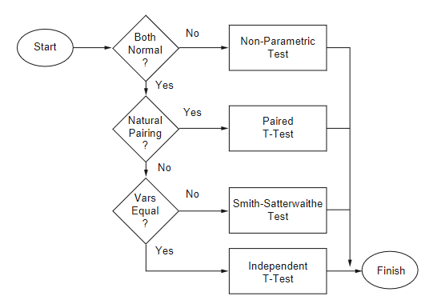
12
15
14
15
18
8 |  |  |  |  |  | soma ranks
0
1
3
amostra modelo
5 |  |  |  |  |  | não vai ser o caso, neste contexto de simulação
8 |  |  |  |  |  | (empregado quando as duas amostras partem do mesmo indivíduo;
9 |  |  |  |  |  | não é o caso aqui, porque um indivíduo vem da observação real -do sistema-
13 |  |  |  |  |  | e o outro vem do modelo)
14
18
10 |  |  |  |  |  | usam o Teste T
0

 |  | Teste F | (variâncias convergem?) |  | (médias convergem?)

Teste F
 | variâncias
48.677777778 | sistema | são similares?
34.766666667 | modelo

 |  |  |  |  | Neste exemplo, é o
F= | 1.4001278364 |  |  |  | sistema (denominador)
 |  |  |  |  | modelo (numerador)

 |  |  | H0 | : variâncias das duas amostras convergem

 |  |  | Com F = 1,40 < Fcrit. (3.18) logo não rejeita H0
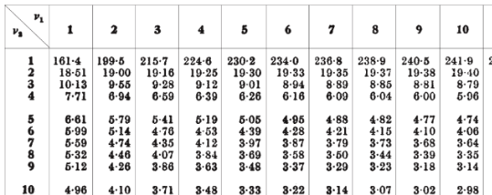

 |  |  |  | TABELA TESTE F

Teste T
Sistema | Modelo
0 | 1
1 | 3
4 | 5 | 0.6 |  | 1800
12 | 8 | 27.404379212 |  | 20
15 | 9
14 | 13 | 0.021894310955 |  | 9.4868329805 | t= | 0.20770767125
15 | 14
18 | 18 | tval = | 2.1
8 | 10 | H0 | : médias das duas amostras convergem
0 | 0 | Com t = 0.20695 < tval (2.1) logo não rejeita H0
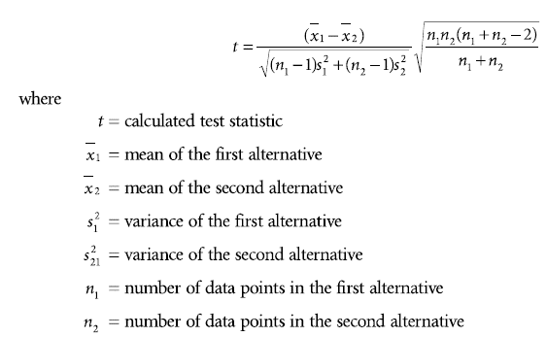
8.7 | 8.1
abs( )
48.677777778 | 34.766666667 |  |  |  |  |  |  |  |  |  | vai ser sempre 0,05
6.9769461642 | 5.89632654
75.69
59.29
22.09 |  |  |  |  |  |  |  | com a= | 0.05 | procura a/2
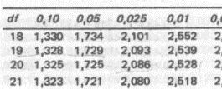
10.89
39.69 |  |  |  |  |  |  | GL (df) = (n1 -1) + n2-1)
28.09 |  |  |  |  |  |  | 9 + 9 = 18
39.69
86.49
0.49
75.69 |  |  |  |  |  |  |  | TABELA TESTE T
48.677777778

 |  |  | Teste F

Smith-Satter
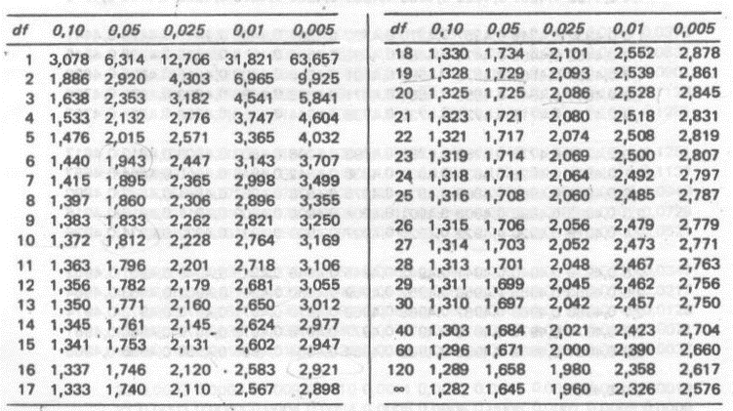
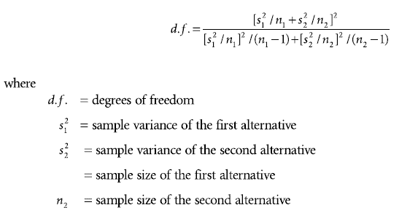
n1 | 10
n2 | 10
med1 | 8.7
med2 | 8.1
var1 | 48.677777778
var2 | 34.766666667

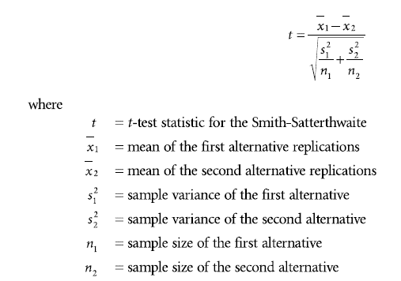
cálculo GL: | 69.629753086 | 17.513261373 | GL = 17
 | 3.9758301783
abs( )
cálculo t: | 0.6 | 0.20770767125
 | 2.8886752058

como variâncias do exemplo convergem,
este teste não precisa ser empregado
neste caso...

Na tabela Teste T: |  |  | Obs.: GL = df
tval (df=17; a=0,025) = 2,1

t < tval, logo não rejeita H0 |  |  |  | Tabela Teste T

